A01-1
画面ID | A01-1
概要 | 管理者用のログイン画面

レイアウト | 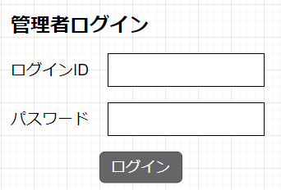

フォーム | 項目 | type属性 | name属性
 | ログインID | text | login_id
 | パスワード | password | login_pass
 | ログイン | submit | -

バリデーション | 条件 |  | エラーメッセージ
 | ログインID未入力 |  | ログインIDを入力してください
 | パスワード未入力 |  | パスワードを入力してください
 | ログイン認証失敗 |  | ログインIDまたはパスワードが違います

フローチャート | ログイン時のフローチャート
 | 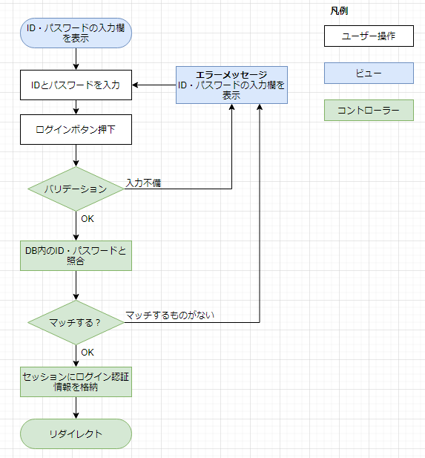

 | ※リダイレクト先：/admin/apartList

A01-02
画面ID | A01-2
概要 | 管理者用のログアウト

フローチャート | ログアウト時のフローチャート
 | 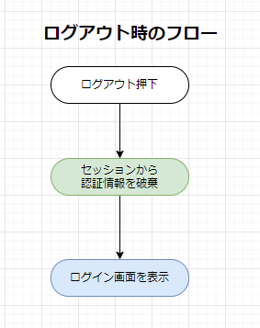

A02-1
画面ID | A02-1
概要 | 登録されている物件（アパート）の一覧及び新規登録
 | 項目名を押すとその項目の昇順に並ぶ。
 | アパート名（例えば、レオバレス荻窪）を押すと、詳細画面へ遷移する。

レイアウト | 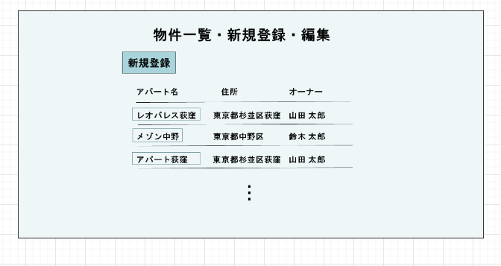
 | ※ 物件全てが１ページに表示される（ページ分割機能は不要）

リンク | 対象文字列 | リンク先
 | ログアウト | /adminAuth/logout
 | 新規登録 | /admin/apartAdd
 | アパート名 | /admin/apartDetail

